Avantages perçus
1. Se positionner sur la première case vide de la colonne A, Puis cliquer ici pour coller la page copiée sur le site Transparence santé ( Onglet "Avantages perçus" uniquement)
Bénéficiaire | Type de bénéficiaire | Entreprise | Date | Nature | Montant
Unicancer Paris | Association professionnel de santé | ROCHE SAS | 16/09/2013 | Dons de fonctionnement | 60,000 €
Unicancer Paris | Association professionnel de santé | SANOFI AVENTIS FRANCE | 2015-02-05 | Autre : [Remboursement de frais] | 5,000 €
Unicancer Paris | Etablissement de santé | MSD France | 2015-05-06 | REPAS | 12 €
2. Après avoir coller le contenu de toutes les pages "Avantages perçus" pour ce bénéficiaire, mettre en forme la feuille en cliquant ici
Unicancer Paris | Groupement sanitaire | CELGENE SAS | 2017-02-08 | DONS DE FONCTIONNEMENT / RECHERCHE | 5,000 €
Unicancer Paris | Académies, Fondation, sociétés savantes, organismes de conseils | ASTELLAS PHARMA SRL | 2017-06-08 | DONS DE FONCTIONNEMENT | 3,060 €
Unicancer Paris | Association professionnel de santé | FRESENIUS KABI FRANCE | 2017-10-09 | Autre : LOCATION STAND | 2,400 €

3. Après avoir supprimer les éventuels lignes d'enregistrements erronées et après avoir harmoniser les noms et prénoms des bénéficiaires retenus, et cela sur les 2 feuilles de calculs "Avantages perçus" et "Conventions signées", cliquer sur ce bouton rouge pour lancer la macro commande qui crééra le tableau d'analyses structurées
 |  | Total |  |  | 75,472 €
 |  |  |  |  |  | % | Cum%
 |  | ROCHE SAS |  |  | 60,000 € | 79.5% | 79.5%
 |  | SANOFI AVENTIS FRANCE |  |  | 5,000 € | 6.6% | 86.1%
 |  | MSD France |  |  | 12 € | 0.0% | 86.1%
 |  | CELGENE SAS |  |  | 5,000 € | 6.6% | 92.8%
 |  | ASTELLAS PHARMA SRL |  |  | 3,060 € | 4.1% | 96.8%
 |  | FRESENIUS KABI FRANCE |  |  | 2,400 € | 3.2% | 100.0%

Conventions signées
1. Se positionner sur la première case vide de la colonne A, Puis cliquer ici pour coller la page copiée sur le site Transparence santé ( Onglet "Conventions" uniquement)
Bénéficiaire | Type de bénéficiaire | Entreprise | Date | Période | Objet | Montant
Unicancer Paris | Etablissement de santé | IPSEN INNOVATION | 12/08/2013 | 12/08/2013 - | Recherche scientifique
Unicancer Paris | Etablissement de santé | JANSSEN-CILAG | 09/10/2013 | 09/10/2013 - 31/12/2013 | Autre : AUTRE : PARTENARIAT
Unicancer Paris | Etablissement de santé | ROCHE SAS | 11/10/2013 | 11/10/2013 - 11/10/2013 | Autre : Autre : [ Parrainage ]
2. Après avoir coller le contenu de toutes les pages "Conventions" pour ce bénéficiaire, mettre en forme la feuille en cliquant ici
Unicancer Paris | Académies, Fondation, sociétés savantes, organismes de conseils | Bayer HealthCare SAS | 26/11/2013 | 26/11/2013 - | Autre : Recherche et Développement
Unicancer Paris | Académies, Fondation, sociétés savantes, organismes de conseils | Bayer HealthCare SAS | 26/11/2013 | 26/11/2013 - 31/12/2018 | Autre : Contrat de recherche interventionnelle et non-interventionnelle
Unicancer Paris | Etablissement de santé | ASTRAZENECA | 04/12/2013 | 07/10/2013 - | Autre : Autre
Unicancer Paris | Etablissement de santé | ROCHE SAS | 13/12/2013 | 15/12/2013 - 30/12/2014 | Autre : Autre : [ Partenariat ]
3. Après avoir supprimer les éventuels lignes d'enregistrements erronées et après avoir harmoniser les noms et prénoms des bénéficiaires retenus, et cela sur les 2 feuilles de calculs "Avantages perçus" et "Conventions signées", cliquer sur ce bouton rouge pour lancer la macro commande qui crééra le tableau d'analyses structurées
Unicancer Paris | Etablissement de santé | ASTELLAS PHARMA | 28/01/2014 | 28/01/2014 - | Recherche scientifique
Unicancer Paris | Etablissement de santé | ROCHE SAS | 26/03/2014 | 15/03/2015 - | Recherche scientifique
Unicancer Paris | Etablissement de santé | ROCHE SAS | 26/03/2014 | 15/03/2015 - | Recherche scientifique
Unicancer Paris | Académies, Fondation, sociétés savantes, organismes de conseils | LABORATOIRE GLAXOSMITHKLINE | 03/04/2014 | 03/04/2014 - | Partenariat
Unicancer Paris | Etablissement de santé | ROCHE SAS | 27/06/2014 | 30/06/2014 - 31/12/2019 | Autre : Autre : [ Partenariat ]
Unicancer Paris | Personnes morales assurant la formation initiale ou continue des professionnels de santé | MERCK SERONO | 30/09/2014 | 30/09/2014 - 31/12/2019 | Recherche scientifique
Unicancer Paris | Association professionnel de santé | JANSSEN-CILAG | 02/10/2014 | 02/10/2014 - 03/10/2014 | Autre : AUTRE : PARTENARIAT
Unicancer Paris | Etablissement de santé | ROCHE SAS | 09/10/2014 | 15/03/2015 - | Recherche scientifique
Unicancer Paris | Etablissement de santé | ROCHE SAS | 09/10/2014 | 15/03/2015 - | Recherche scientifique
Unicancer Paris | Etablissement de santé | Nanostring Technologies, Inc | 03/11/2014 | 03/11/2014 - 03/11/2016 | Autre : soutien à la recherche biomédicale
Unicancer Paris | Personnes morales assurant la formation initiale ou continue des professionnels de santé | MERCK SERONO | 20/01/2015 | 20/01/2015 - 30/01/2015 | Autre : CONGRES/SYMPOSIUM
Unicancer Paris | Académies, Fondation, sociétés savantes, organismes de conseils | Bayer HealthCare SAS | 02/02/2015 | 29/01/2015 - 29/01/2015 | Autre : Autre :Contrat de prestation de service
Unicancer Paris | Association professionnel de santé | Bayer HealthCare SAS | 02/02/2015 | 02/02/2015 - 31/03/2015 | Autre : Autre : Partenariat
Unicancer Paris | Etablissement de santé | ROCHE SAS | 03/02/2015 | 29/01/2015 - 29/01/2015 | Autre : Autre : [ Partenariat ]
Unicancer Paris | Association professionnel de santé | SANOFI AVENTIS FRANCE | 05/02/2015 | 05/02/2015 - 05/02/2015 | Autre : Autre : Prestation de service
Unicancer Paris | Etablissement de santé | PFIZER SAS | 10/02/2015 | 10/02/2015 - | Partenariat
Unicancer Paris | Etablissement de santé | ROCHE SAS | 02/03/2015 | 19/12/2014 - 30/12/2016 | Autre : Autre : [ Partenariat ]
Unicancer Paris | Etablissement de santé | Bayer HealthCare SAS | 16/06/2015 | 15/06/2015 - 31/12/2018 | Autre : Recherche et Développement
Unicancer Paris | Association professionnel de santé | PIERRE FABRE MEDICAMENT | 20/08/2015 | 20/08/2015 - | Autre : CONTRAT DE PARTENARIAT
Unicancer Paris | Académies, Fondation, sociétés savantes, organismes de conseils | PHILIPS FRANCE | 25/09/2015 | 25/09/2015 - 25/09/2015 | Autre : CONGRES / SYMPOSIUM
Unicancer Paris | Personnes morales assurant la formation initiale ou continue des professionnels de santé | PFIZER SAS | 22/10/2015 | 22/10/2015 - | Recherche scientifique
Unicancer Paris | Personnes morales assurant la formation initiale ou continue des professionnels de santé | PFIZER SAS | 19/11/2015 | 19/11/2015 - 31/12/2018 | Autre : Marketing
Unicancer Paris | Personnes morales assurant la formation initiale ou continue des professionnels de santé | PFIZER SAS | 25/11/2015 | 26/11/2015 - 30/11/2016 | Autre : Marketing
Unicancer Paris | Association professionnel de santé | BOEHRINGER INGELHEIM FRANCE | 27/11/2015 | 27/11/2015 - 29/01/2016 | Autre : AUTRE : PARTENARIAT
Unicancer Paris | Personnes morales assurant la formation initiale ou continue des professionnels de santé | PFIZER SAS | 30/11/2015 | 30/11/2015 - | Recherche scientifique
Unicancer Paris | Personnes morales assurant la formation initiale ou continue des professionnels de santé | PFIZER SAS | 30/11/2015 | 30/11/2015 - | Recherche scientifique
Unicancer Paris | Etablissement de santé | Bayer HealthCare SAS | 14/12/2015 | 14/12/2015 - 31/12/2020 | Autre : Recherche et Développement
Unicancer Paris | Etablissement de santé | AMGEN SAS | 17/12/2015 | 17/12/2015 - 12/02/2016 | Partenariat
Unicancer Paris | Etablissement de santé | ROCHE SAS | 20/01/2016 | 28/01/2016 - 28/01/2016 | Autre : Autre : [ Parrainage ]
Unicancer Paris | Etablissement de santé | Bayer HealthCare SAS | 21/01/2016 | 21/01/2016 - 29/02/2016 | Autre : Autre : Partenariat
Unicancer Paris | Association professionnel de santé | ASTRAZENECA | 02/03/2016 | 02/03/2016 - | Autre : autre
Unicancer Paris | Personnes morales assurant la formation initiale ou continue des professionnels de santé | PFIZER SAS | 31/03/2016 | 31/03/2016 - 01/04/2016 | Autre : Autre : Stand location
Unicancer Paris | Etablissement de santé | Bayer HealthCare SAS | 11/05/2016 | 11/05/2016 - 31/12/2020 | Autre : Recherche et Développement
Unicancer Paris | Etablissement de santé | ROCHE SAS | 12/05/2016 | 01/01/2016 - 29/12/2017 | Partenariat
Unicancer Paris | Etablissement de santé | Bayer HealthCare SAS | 13/07/2016 | 13/07/2016 - 31/12/2020 | Autre : Recherche et développement
Unicancer Paris | Association professionnel de santé | ASTRAZENECA | 11/08/2016 | 15/11/2016 - | Partenariat
Unicancer Paris | Association professionnel de santé | ASTRAZENECA | 26/09/2016 | 26/09/2016 - | Partenariat
Unicancer Paris | Association professionnel de santé | ASTRAZENECA | 27/09/2016 | 27/09/2016 - | Partenariat
Unicancer Paris | Personnes morales assurant la formation initiale ou continue des professionnels de santé | PFIZER SAS | 15/11/2016 | 15/11/2016 - 31/12/2023 | Recherche scientifique
Unicancer Paris | Personnes morales assurant la formation initiale ou continue des professionnels de santé | PFIZER SAS | 21/11/2016 | 21/11/2016 - 22/11/2016 | Achat / location d'espaces dans le cadre d'événements scientifiques
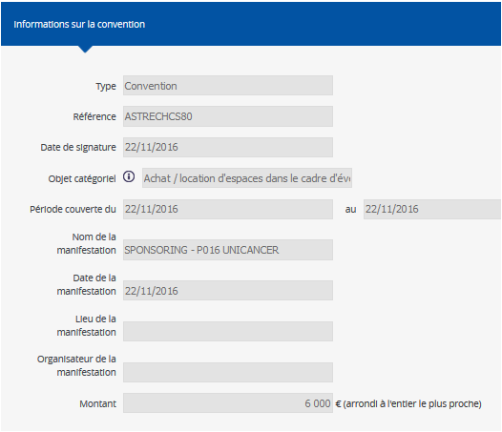
Unicancer Paris | Etablissement de santé | GE Medical Systems SCS | 22/11/2016 | 22/11/2016 - 22/11/2016 | Achat / location d'espaces dans le cadre d'événements scientifiques | 6,000 €
Unicancer Paris | Association professionnel de santé | SANOFI-AVENTIS GROUPE | 19/12/2016 | 11/07/2013 - | Recherche scientifique
Unicancer Paris | Association professionnel de santé | BRISTOL-MYERS SQUIBB | 06/01/2017 | 06/01/2017 - | Contrat d'expert scientifique, contrat dans le cadre d'une recherche, contrat de consultant | 3,122,915 €
Unicancer Paris | Association professionnel de santé | MEDTRONIC France S.A.S | 19/01/2017 | 21/11/2016 - 22/11/2016 | Autre : CONVENTION DE PARTENRIAT
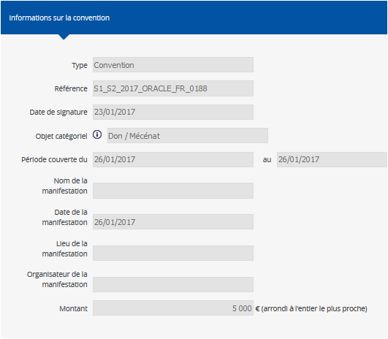
Unicancer Paris | Association professionnel de santé | Bayer HealthCare SAS | 20/01/2017 | 20/01/2017 - 27/01/2017 | Partenariat
Unicancer Paris | Groupement sanitaire | CELGENE SAS | 23/01/2017 | 26/01/2017 - 26/01/2017 | Don / Mécénat | 5,000 €
Unicancer Paris | Etablissement de santé | AMGEN SAS | 23/01/2017 | 23/01/2017 - 11/02/2017 | Partenariat
Unicancer Paris | Association professionnel de santé | BRISTOL-MYERS SQUIBB | 16/02/2017 | 31/03/2017 - | Autre : Partenariat / Collaboration scientifique
Unicancer Paris | Etablissement de santé | BRISTOL-MYERS SQUIBB | 02/03/2017 | 02/03/2017 - | Contrat d'expert scientifique, contrat dans le cadre d'une recherche, contrat de consultant
Unicancer Paris | Personnes morales assurant la formation initiale ou continue des professionnels de santé | PFIZER SAS | 31/03/2017 | 31/03/2017 - 31/03/2017 | Achat / location d'espaces dans le cadre d'événements scientifiques
Unicancer Paris | Etablissement de santé | BRISTOL-MYERS SQUIBB | 14/04/2017 | 14/04/2017 - | Contrat d'expert scientifique, contrat dans le cadre d'une recherche, contrat de consultant
Unicancer Paris | Association professionnel de santé | GE Medical Systems SCS | 25/04/2017 | 27/01/2017 - 29/01/2017 | Achat / location d'espaces dans le cadre d'événements scientifiques | 2,976 €
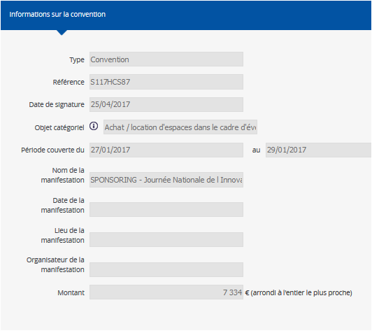
Unicancer Paris | Association professionnel de santé | GE Medical Systems SCS | 25/04/2017 | 27/01/2017 - 29/01/2017 | Achat / location d'espaces dans le cadre d'événements scientifiques | 7,334 €
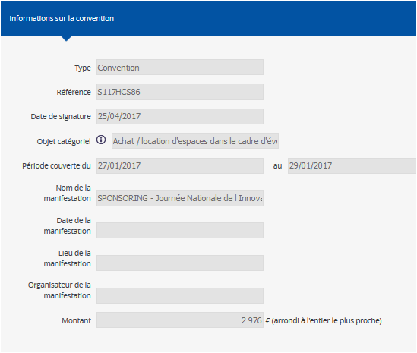
Unicancer Paris | Académies, Fondation, sociétés savantes, organismes de conseils | Philips France Commercial | 12/05/2017 | 09/10/2017 - 10/10/2017 | Inscription congrès | 8,400 €
Unicancer Paris | Etablissement de santé | BRISTOL-MYERS SQUIBB | 15/05/2017 | 15/05/2017 - | Contrat d'expert scientifique, contrat dans le cadre d'une recherche, contrat de consultant
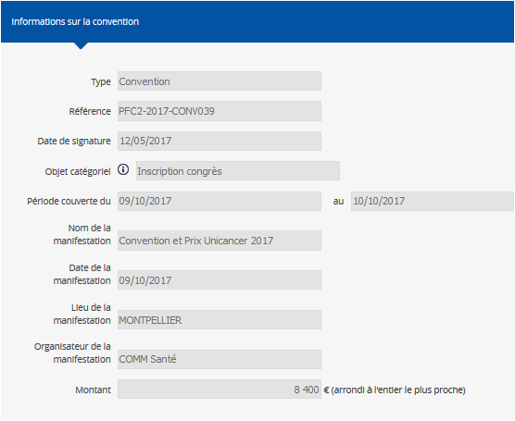
Unicancer Paris | Académies, Fondation, sociétés savantes, organismes de conseils | Bayer HealthCare SAS | 26/06/2017 | 26/06/2017 - 31/12/2020 | Recherche scientifique
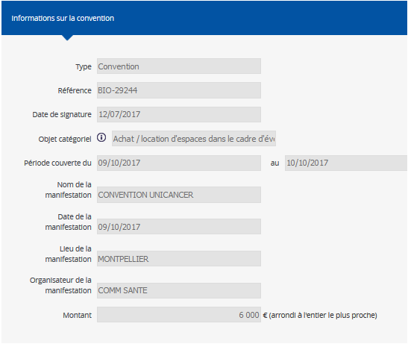
Unicancer Paris | Association professionnel de santé | BIOGARAN | 12/07/2017 | 09/10/2017 - 10/10/2017 | Achat / location d'espaces dans le cadre d'événements scientifiques | 6,000 €
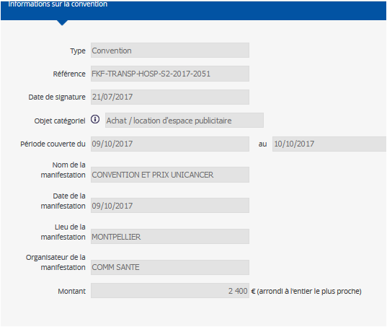
Unicancer Paris | Association professionnel de santé | FRESENIUS KABI FRANCE | 21/07/2017 | 09/10/2017 - 10/10/2017 | Achat / location d'espace publicitaire | 2,400 €
Unicancer Paris | Association professionnel de santé | Accuray Europe | 25/07/2017 | 09/10/2017 - | Parrainage
Unicancer Paris | Académies, Fondation, sociétés savantes, organismes de conseils | KYOWA KIRIN | 24/08/2017 | 13/07/2017 - | Contrat d'expert scientifique, contrat dans le cadre d'une recherche, contrat de consultant
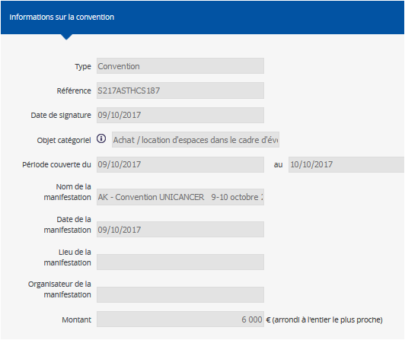
Unicancer Paris | Etablissement de santé | GE Medical Systems SCS | 09/10/2017 | 09/10/2017 - 10/10/2017 | Achat / location d'espaces dans le cadre d'événements scientifiques | 6,000 €
Unicancer Paris | Etablissement de santé | Becton Dickinson France SAS | 09/10/2017 | 09/10/2017 - 10/10/2017 | Achat / location d'espaces dans le cadre d'événements scientifiques | 7,200 €
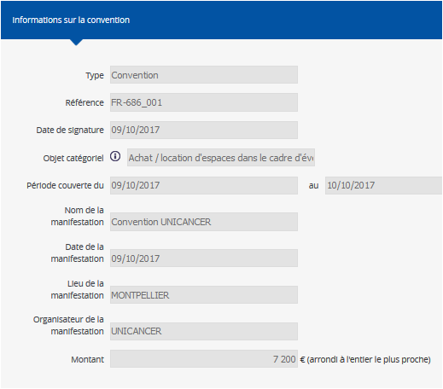
Unicancer Paris | Etablissement de santé | BRISTOL-MYERS SQUIBB | 30/10/2017 | 30/10/2017 - 31/12/2021 | Recherche scientifique | 877,187 €
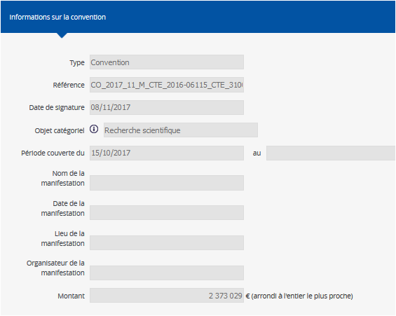
Unicancer Paris | Etablissement de santé | BRISTOL-MYERS SQUIBB | 03/11/2017 | 03/11/2017 - 31/03/2022 | Recherche scientifique | 1,471,000 €
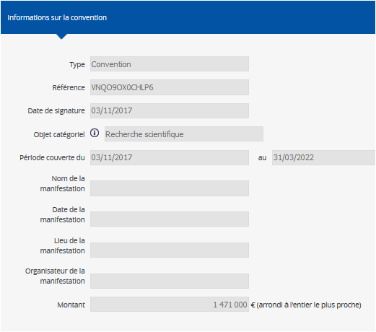
Unicancer Paris | Etablissement de santé | ASTRAZENECA | 08/11/2017 | 15/10/2017 - | Recherche scientifique | 2,373,029 €
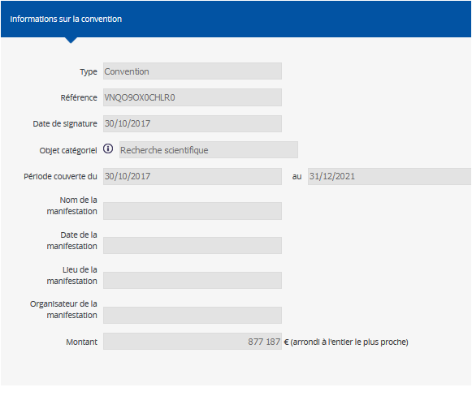
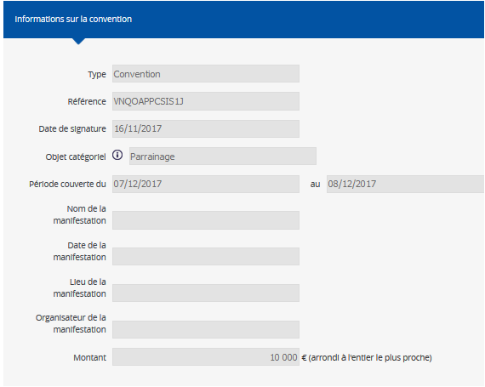
Unicancer Paris | Groupement sanitaire | BRISTOL-MYERS SQUIBB | 16/11/2017 | 07/12/2017 - 08/12/2017 | Parrainage | 10,000 €
Unicancer Paris | Association professionnel de santé | Bayer HealthCare SAS | 21/11/2017 | 21/11/2017 - 31/12/2017 | Partenariat

 |  |  |  | TOTAL |  | 7,905,441 €

 |  |  |  |  |  |  | % | Cumul%
 |  |  |  | BRISTOL-MYERS SQUIBB |  | 5,481,102 € | 69.3% | 69.3%
 |  |  |  | ASTRAZENECA |  | 2,373,029 € | 30.0% | 99.4%
 |  |  |  | CELGENE SAS |  | 5,000 € | 0.1% | 99.4%
 |  |  |  | BIOGARAN |  | 6,000 € | 0.1% | 99.5%
 |  |  |  | FRESENIUS KABI France |  | 2,400 € | 0.0% | 99.5%

 |  |  |  | GE Medical Systems SCS |  | 22,310 € | 0.3% | 99.8%
 |  |  |  | Philips France Commercial |  | 8,400 € | 0.1% | 99.9%

Rémunérations
5. Remettre en forme les données dans les bonnes cellules de calcul, telles qu'elles sont présentées dans l'onglet "Rémunérations" du site Transparence Santé
Entreprise | Type de bénéficiaire | Bénéficiaire | Date | Montant
SANOFI AVENTIS FRANCE | Association professionnel de santé | Unicancer Paris | 2013-05-06 | 20,000 €
SANOFI AVENTIS FRANCE | Association professionnel de santé | Unicancer Paris | 2013-09-12 | 400,000 €
SANOFI AVENTIS FRANCE | Association professionnel de santé | Unicancer Paris | 24/12/2014 | 200,000 €
SANOFI AVENTIS FRANCE | Association professionnel de santé | Unicancer Paris | 2015-02-05 | 5,000 €
ROCHE SAS | Etablissement de santé | Unicancer Paris | 2015-05-12 | 5,000 €
Bayer HealthCare SAS | Académies, Fondation, sociétés savantes, organismes de conseils | Unicancer Paris | 18/06/2015 | 2,500 €
PIERRE FABRE MEDICAMENT | Association professionnel de santé | Unicancer Paris | 20/08/2015 | 360,000 €
ROCHE SAS | Etablissement de santé | Unicancer Paris | 28/01/2016 | 5,000 €
4. Se positionner sur la première case vide de la colonne A, Puis cliquer ici pour coller la page copiée sur le site Transparence santé ( Onglet "Rémunérations" uniquement)
PFIZER SAS | Personnes morales assurant la formation initiale ou continue des professionnels de santé | Unicancer Paris | 2016-02-02 | 960,000 €
ROCHE SAS | Etablissement de santé | Unicancer Paris | 2016-02-09 | 70,000 €
PFIZER SAS | Personnes morales assurant la formation initiale ou continue des professionnels de santé | Unicancer Paris | 16/02/2016 | 600,000 €
AMGEN SAS | Etablissement de santé | Unicancer Paris | 2017-01-01 | 50,000 €
AMGEN SAS | Etablissement de santé | Unicancer Paris | 2017-01-09 | 379,858 €
LABORATOIRE GLAXOSMITHKLINE | Etablissement de santé | Unicancer Paris | 2017-02-02 | 50,000 €
ASTRAZENECA | Association professionnel de santé | Unicancer Paris | 24/02/2017 | 360,000 €
PFIZER SAS | Personnes morales assurant la formation initiale ou continue des professionnels de santé | Unicancer Paris | 2017-03-07 | 182,000 €
SANOFI-AVENTIS GROUPE | Association professionnel de santé | Unicancer Paris | 14/03/2017 | 400,000 €
AMGEN SAS | Etablissement de santé | Unicancer Paris | 22/03/2017 | 5,000 €
AMGEN SAS | Etablissement de santé | Unicancer Paris | 28/03/2017 | 193,020 €
SANOFI-AVENTIS GROUPE | Association professionnel de santé | Unicancer Paris | 25/04/2017 | 200,000 €
ASTRAZENECA | Association professionnel de santé | Unicancer Paris | 2017-05-05 | 480,000 €
ASTRAZENECA | Association professionnel de santé | Unicancer Paris | 2017-05-05 | 180,000 €
ASTRAZENECA | Association professionnel de santé | Unicancer Paris | 2017-05-09 | 240,000 €
ASTRAZENECA | Association professionnel de santé | Unicancer Paris | 2017-05-12 | 8,084 €
ASTRAZENECA | Etablissement de santé | Unicancer Paris | 24/07/2017 | 200,991 €
ASTRAZENECA | Etablissement de santé | Unicancer Paris | 24/07/2017 | 334,986 €
ASTRAZENECA | Etablissement de santé | Unicancer Paris | 31/07/2017 | 200,991 €
Accuray Europe | Association professionnel de santé | Unicancer Paris | 29/08/2017 | 9,600 €
Philips France Commercial | Académies, Fondation, sociétés savantes, organismes de conseils | Unicancer Paris | 30/08/2017 | 8,400 €
ASTRAZENECA | Association professionnel de santé | Unicancer Paris | 25/09/2017 | 480,000 €
BRISTOL-MYERS SQUIBB | Groupement sanitaire | Unicancer Paris | 2017-12-01 | 10,000 €
BRISTOL-MYERS SQUIBB | Etablissement de santé | Unicancer Paris | 13/12/2017 | 175,437 €
SANOFI-AVENTIS GROUPE | Association professionnel de santé | Unicancer Paris | 19/12/2017 | 400,000 €

 | TOTAL |  |  | 7,175,867 €
 |  |  |  |  | % | Cumul%
 |  | ASTRAZENECA |  | 2,485,052 € | 34.6% | 34.6%
 |  | PFIZER SAS |  | 1,742,000 € | 24.3% | 58.9%
 |  | SANOFI-AVENTIS |  | 1,625,000 € | 22.6% | 81.6%
 |  | AMGEN SAS |  | 627,878 € | 8.7% | 90.3%
 |  | PIERRE FABRE MEDICAMENT |  | 360,000 € | 5.0% | 95.3%
 |  | BRISTOL-MYERS SQUIBB |  | 185,437 € | 2.6% | 97.9%
 |  | ROCHE SAS |  | 80,000 € | 1.1% | 99.0%
 |  | LABORATOIRE GLAXOSMITHKLINE |  | 50,000 € | 0.7% | 99.7%
 |  | Bayer HealthCare SAS |  | 2,500 € | 0.0% | 99.7%

 |  | Philips France Commercial |  | 8,400 € | 0.1%

 |  | SANOFI AVENTIS France |  | 625,000 € | 8.7%
 |  | SANOFI-AVENTIS GROUPE |  | 1,000,000 € | 13.9%

Conception
Concepteur :


 | François PESTY
 | Pharmacien, Ancien Interne des Hôpitaux de Paris, Institut Supérieur de Gestion,
 | Consultant indépendant,
 | Expert-Conseil en organisation et informatisation du circuit du médicament / Optimisation des approvisionnements et des stocks pharmaceutiques / Pilotage « médico-économique » des médicaments et dispositifs médicaux / Campagne « pilotes » de visites médicalisées des délégués de l’assurance maladie sur le médicament / Pertinence des traitements médicamenteux

 | 2, square Gay Lussac
 | 78330 Fontenay le Fleury
 | Francois.PESTY@Wanadoo.fr
 | 01 30 45 03 59 / 06 88 89 53 51

François PESTY est membre de l'association FORMINDEP,
pour une formation et une information médicales indépendantes de tout autre intérêt que celui de la santé des personnes.

